Hoja1
1 | SECTOR | Descripcion | Enlace

 |  | IA generativa:pantallas flexibles en smarphones,Vehiculos electricas, Aplicaciones supercargadas | https://www.youtube.com/watch?v=p6vN06ypccM&t=1s

2 | INDUSTRIA
3 | SALUD | herramientas google y microsoft de traduccion impulsadas por IA. startup HealthIA : herramienta de diagnostico IA, dectecta signos tempranos de la enfermedad de alzhaimer apartir de scaner | https://www.youtube.com/watch?v=6b-zm2CSi6A
 |  | Vehiculos autonomos y transporte: Waymo the alphafet expansion de servicio autonomo, algoritmos y uso de la IA
 |  | Etica y regulaciones IA: union europea comunica nuevos regulaciones para asegurar el despliegue y etica de la IA
 |  | Alphafolt: avance en la prediccion de estructura de proteinas
4 | ROBOTICA | Aprendizaje por refuerzo y robotica : Avance de robots mas complejas, usados en la manufactura, logistica y salud
5 | CAMBIO CLIMATICO | IA para crear modelos preditivos para el cambio climatico y prever cambios ambientales e informar desiciones politicas
6 | PLN | Herramientas de creacion de contenido impulsadas por IA
 |  | Asistentes personales impulsados con IA
7 | Electronica De Consumo | Incorporacion de la IA para mejorar la experiencia de usuario
 |  | Monitoreo de salud personal

8 | Manufactura | Mantenimiento predictivo: previene averias inexperadas, y reduciendo tiempo de inactivada
9 | Comercio minoristas | Analisis de preferencias y prediciones de servicios futuros
 |  | Algoritmos preditivos: analisis de suelo, estado del cultivo, clima, rendimiento.

10 | Youtube | Lenguajes de programación obsoletos y en crecimiento en 2024, Análisis Basado en : Stateofjs.com - Stack Overflow survey - Github Survey - TIOBE index | https://www.youtube.com/watch?v=6viIpzh7ylM
 | Crecimiento
 | C# - Java | Declibe de estos dos lenjuages

 | Python - C++ | Lenjuaje N1°: porque se implementa en IA, mientras crece la IA

 |  | En agosto de 2024, Python supera el 18% en el índice TIOBE, acercándose al récord de Java. Con una diferencia de 8% respecto a C++, Python consolida su posición como el lenguaje de programación más popular. | https://www.tiobe.com/tiobe-index/ | 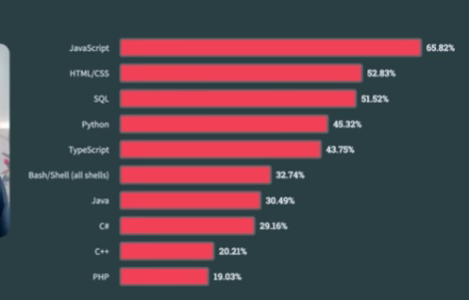

 |  | Developers are building with generative AI in big numbers. - Developers are operating cloud-native applications at scale. -2023 saw the largest number of first-time open source contributors. | https://github.blog/news-insights/research/the-state-of-open-source-and-ai/

